月報_日文
2023年 11 月 生産推進課月報
各Group作業項目&進度概況
第1G： | 安全推進 / 新人教育 |  |  | 第3G： | 梱包、品質、購買改善推進
項目 | 内容 | 完成日 | 進捗 | 項目 | 内容 |  | 完成日 | 進捗
1 | 各課から安全強化活動の依頼(工事/定修/特殊工事) | 12/E | 10月に工事日4回、定修2回。 | 1 | 副資材費用の削減 |  | 12/E | 10月 副資材(包裝材)費用: 1069K C/D: -228 K
2 | 年間安全衛生活動計画の推進 | 12/E | フォークリフトの技術評価及び体感活動は計4回実施。10月份全部完成。。 |  |  |  |  | 補助材(カッター)費用 : 775K C/D: -106 K
3 | 自主安全活動 | 11/E | フォークリフトの衝突防止活動と塗装が完了。各窯は進捗通りに実施中。 | 2 | 人材育成、三交代スキルアップ |  | 12/E | 作業標準書教育継続中
4 | 事例再発防止 | 12/E | ①事例周知は計9件実施 | 3 | 製造一部QMS品質行動基準遵守活動 |  | 12/E | 品質Complianceミス撲滅教育継続中
 |  |  | ②事例横展開の調査と対応は計1件実施 | 4 | 生産システムのデータ集約、DX推進 |  | 12/E | BIデータ継続修正中
5 | 安全改善活動 | 12/E | ①新耐切創手袋を導入した。775双発注＆8/28納品、11/E切替予定。 |  |  |  |  | Uipath基礎開発教育は授業中
 |  |  | ②安全柵/TRF導入。資材査定OK、起業申請中。 | 5 | 関連業務の推進 |  | 10/E | YF 9/21~10/9 Wizuse切替期間にD/O監視作業応援
 |  |  |  |  |  |  |  | AFK合紙移管品1910は評価完了。導入使用中。

 |  |  |  | 3G Comment：
 |  |  |  | 1.C/D目標を達成するために、合紙/副資材の集約、配分をして安全在庫量を最適化にする。
1G Comment： |  |  |  | 2.3G人員調整に応じて、計画通りに業務の申し送りを進めている。
EF薄板の生産がうまくいかず、作業員の負担が増大しているため、1Gでは安全検査を強化し、作業員への安全意識の喚起を行っている。

 |  |  |  | 第4G： | 冷修 / 熱上業務、專案推進
第2G： | 検査機、改善推進 |  |  | 項目 | 内容 |  | 完成日 | 進捗
項目 | 内容 | 完成日 | 進捗 | 1 | 設備異常横展開の対応 |  | 12/E | 改造及び対応の応援を継続する
保全 | TOM/WI検査機の点検 | 継続 | 日々のルーティーン作業 | 2 | 各窯から一名ずつ異常対応を協力する。関連情報共有、改造横展開実施。 |  | 12/E | 継続対応
 | TOM、TAS検査機は工事日での保全作業(恒例・維持更新) | 継続 | 各窯工事日により計画作成、実施 | 3 | Wizuse切替期間にD/O監視作業応援 |  | 9/21-10/9 | 完成
 | 検査機異常LOSS削減 | 継続 | COLD検査機、TAS検査機の健康状態を定期的に確認 | 4 | EF薄板生產，現場応援、水貼測定応援。 |  | 11/中 | 応援中
検査 | TOM精査判定/入庫前欠点再判定 | 継続 | 日々のルーティーン作業 | 5 | CF溫修前準備。 |  | 11/中 | 準備中
 | 精査員判定結果の分析、定期的に週報を送信する | 継続 | 毎週まとめて送信する (未判定、誤判定、強制NG) | 6
 | JF/KF/CF窯C-ZOP週報を定期的に送信する | 継続 | 毎週まとめて送信する | 7
 | CF/EF/KF窯のNG欠点目視判定 | 継続 | 日々午前中に報告を送信するとHOTからの依頼がある (YF Wizus切替後に追加)
PJ | YF/EF薄板TOM反射光量異常対応 (Lee#750 Filter交換) | 完成 | YF 9/21、EF 10/23 工事日交換完了。 | 4G Comment：
 | EF窯TOM新構成(6CH->12CH)に切替 | 完成 | 10/6工事日切替完了（新構成+軽研磨+警報ロジックソフト含む） | 1.EF薄板二回目生產，設備不具合項目は継続的に修正されます。
 | TAS検査機PC老朽化に応じて転用対応 | 進行中 | PC転用の工程変更は9/18に承認され、TAS#5#6切替日檢討中。 | 2.EF AN Wizus生產前，R/B G6/G5.5改造実施している。
 | EF TOM Delta自動判定工程変更、評価採板する | 進行中 | デルタ自動判定の正解率を確認し、収集から 1 か月後に工程変更が提案予定。 | 3.CF溫修前準備
 | TAS水貼りWI検査機で0.15tに対する機能評価 | 継続 | 素品SVさんは懸念があり、技開が工程変更提案を行う前にさらなる説明を助けることをほしい。
 | KF窯 1Br. ON/DS切線検査機のPLC化改造対応 | 進行中 | (電気)PLC通信モジュール&配線のプリセットが完了。Keyenceからの返事を待っている | 第5G： | ADCH PF短期応援の準備
 |  |  |  | 項目 | 内容 |  | 完成日 | 進捗
改善PJ | 検査機欠点再判定のAI自動化判定 | 継続 | 社外研修の申込みが遅れたため、研修日を11月中旬に変更 | 1 | PF立上応援SV : 10/5 8名 応援開始、10/16 3名 応援開始 。 |  |  | 応援中。
 | DX follow up (生産情報資料可視化) | 進行中 | 製造生産データとフォームの電子化導入を開発中 (12/E)
 |  |  |  | 5G Comment： 無
臨時 動議 | COLD会議及びCPI依頼事項の横展開、対応 | by Case
 | TOM板厚J/C生産条件切替、光量Shading | by Case | 各窯の採板計画、事務所の連絡によりそれぞれの対応を実施する
 | 休日、夜間及び緊急な設備異常の呼出対応 | by Case | 各生産ラインの担当者、上長より状況を見て調整する | 工程変更：
その他 | EF超薄板水貼WI流動協力 | 持續 | 2G推派1員支援三交代。(玻璃搬運) | 日付 | 区分 | 内容 |  | 進捗 | 分類
 | COLDスリミングの協力 | by Case | 2G推派2員支援。 | 2022/7/19 | 一時 | KGP-E紙(原春日紙)導入使用 |  | KF窯G8.5、G7.5世代用紙を導入する予定。現在はKF採板主力がG11であり、生産計画に合わせて実施待ち | OPEN
 | KF窯TS(錫玉)混入の欠点確認する | 進行中 | 画像を収集し、XF窯のGATEを裏GATEに検証を予定。 | 2022-11-29 | 一時 | G5素板G5.5 PL(＊56D)YF窯ON採板 |  | YF窯は9/18にG5 0.4Tを採板する | CLOSE
 |  |  |  | 2023/3/27 | 一時 | JF/KF_TOM-Delta判定採用開始 |  | JF/KF研磨評價回饋OK，無異常檢出，工程變更結案。 | CLOSE
2G Comment： |  |  |  | 2023/6/2 | 一時 | EF TOM0.2t薄板量産開始 |  | 一回目はBOS多発で評価品にならない。次回採板時評価予定 | OPEN
1. YF Delta採用自動判定の運用範囲が拡大された後、１日当たりの精査点数が約48.09%低減。 |  |  |  | 2023/6/2 | 一時 | EF TOM0.15t薄板量産開始 |  | 一回目採板無し。次回採板時評価実施 | OPEN
2. 各窯精査判定において、YF/CF/EFの正解率は標準の90%より若干低い。弱いところがBOSとDRIP、強制NGに集中しているため、 |  |  |  | 2023-07-04 | 一時 | JF窯_T面泡識別表Gate(101、490)導入 |  | SW生産してから評価確認 | OPEN
精査員への作業強化を行う。 |  |  |  | 2023-09-07 | 恒久 | YF/EF窯 TOM反射照明フィルタ変更 |  | YF/EF窯の工事が計画されて実施済み後にクローズ提出 | OPEN
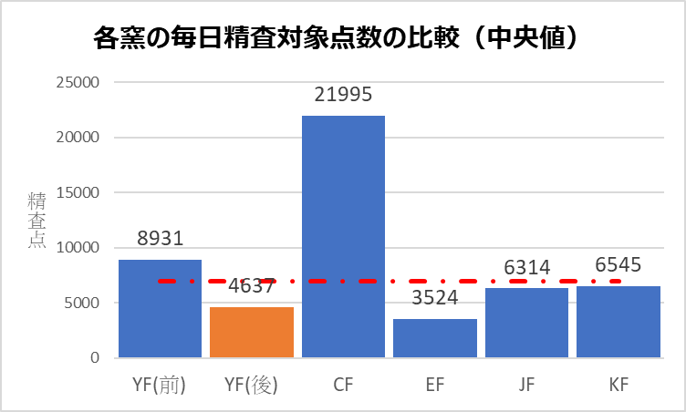
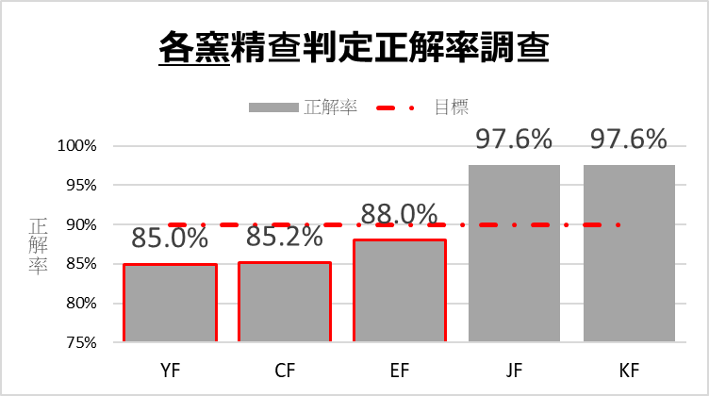
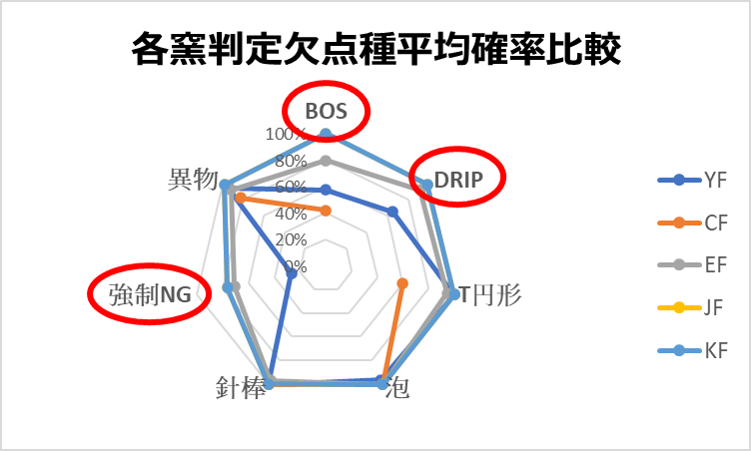
 |  |  |  | 2023-09-13 | 一時 | KGP-E紙(原春日紙)導入使用(ASCS向) |  | 9月に追加 | OPEN
 |  |  |  | 2023-09-22 | 一時 | EF窯_TOM 新構成PC切替工程 |  | 10/23切替完了，評價結果OK。 | CLOSE
 |  |  |  | 2023-09-26 | 恒久 | 各窯TOM 新GATE＃111導入 |  | 9月に追加 | OPEN
 |  |  |  | 最終Comment：
 |  |  |  | 1.EF薄板生產安定化設備改造及びAN Wizus生產前 R/B G6/G5.5改造実施している。
 |  |  |  | 2.EF薄板生產時TOM3光亮異常の対応，BOS 欠點混入異常原因の調査。
 |  |  |  | 3.CF溫修前の準備必ず実行してください。
 |  |  |  | 4.10月は延べ89名が他課業務を支援した。作業前に作業方法及び安全面の推進を継続する。交代業務に体調と疲れ具合を各Gより確実に連絡してください。

1G
(1G) 2023年11月 素板生産推進課月報

進行中項目： |  | 預計完成日 | 已結案項目：
1.工事/定修安全管理協力 |  |  | ①10月份工事日安全巡檢 4 回、定修安全巡檢 2 回。
① | 工事/定修安全巡檢 | 持續進行 | 單位別 | 缺失(件) | 改善(件) | 完成度(%) | 備註
② | 特殊工事安全管理協力 |  | 素一 | - | - | - | -
 |  |  | 素二 | 0 | 0 | - | 10/6&10/23
 |  |  | 素三 | 0 | 0 | - | 10/3&10/11
 |  |  | 素四 | 0 | 0 | - | 10/4&10/18

2.職安衛年度活動計畫推展 |  |  | 2.職安衛年度活動計畫推展
① | FL年度學術科評鑑及體感活動(素材一課) | 2023-10-31 | ① | 10/18~10/26 FL年度學術科評鑑及體感活動素一實施濟(共4梯次)
② | 自動檢查計畫實施 | 持續進行 | ② | 10/2 自動檢查計畫活動實施中-個人防護具/電動拖板車外充機自動檢查提出濟
③ | BNF教育及演練 | 持續進行 | ③ | 10/20 BNF演練實施完了
④ | 危險體感道場教育 | 2023-11-30 | ④ | 10/2 課內4RKYT & 危險體感道場教育第一梯次實施濟

3.自主安全活動 |  |  | 3.部內自主安全活動
① | 每月安全主題教育 | 持續進行 | ① | 10/23 安全主題教育資料以及安全宣導影片編成
② | FL碰撞預防活動 | 2023-11-30 |  | 10/24 BNF及MENTOR情境教育宣導教育資料作成
③ | 安全教育體制建構 | 持續進行 | ② | 10/25 FL碰撞狀況調查各窯進度確認濟
④ | 窯區環測資料整理 | 持續進行 | ③ | 10/25 安全教育資料再審視及進度資料作成濟
 |  |  | ④ | 10/25 窯區環測資料整理及實施進度跟催濟(JF 測定待&其餘窯別實施完成)

4.定例會議及活動 |  |  | 4.定例會議及活動
① | 課安會議宣導及紀錄彙整 | 持續進行 | ① | 9/28 9月份課安會議實施濟 & 10/2月課安相關安全情報宣導資料整理作成濟
② | 45K/14K/50K活動推展 | 持續進行 | ② | 10/2 14K&50K定例會議實施濟 & 10/12 45K會議實施濟
③ | CSR交流會 | 持續進行 | ③ | 10/6 CSR安全交流會實施濟
④ | COLD安全活動 | 持續進行 | ④ | 10/27 COLD TAS 安全溝通交流會議實施濟

5.事例再發預防 |  |  | 5.事例再發預防
① | 事例情報宣導提醒 | 持續進行 | ① | 早會事例情報宣導提醒(共6回)
② | 事例橫展開調查對應 | 持續進行 |  | 10/11宣導事例 10/6 KTC拿取製品掉落造成手部骨折休業
 |  |  |  | 10/11宣導事例 10/7 CF I/F D/O取樣臉頰燙傷災害速報
 |  |  |  | 10/16宣導事例 10/13 ADCS腳踏車跌倒災害速報(預估不休業)
 |  |  |  | 10/18宣導事例 10/17 AEUS 壓縮空氣聲響造成聽覺傷害事例
 |  |  |  | 10/19宣導事例 10/18 ADT FAB3 AP02 迴轉台踩空跌落速報
 |  |  |  | 10/23 宣導事例 10/20 AEUS不當移動爐管造成腰傷災害速報
 |  |  | ② | 事例橫展開調查對應
 |  |  |  | 10/23 OF窯窺視窗高溫煉瓦破裂落下,導致1FPVC軟管燃燒起火事故對策橫展開調查實施濟

6.安全改善活動 |  |  | 6.安全改善活動
① | 新防割手套導入 | 持續進行 | ① | 10/23 10月份數量調查確認及統購協力 & 10/24 手套切替進度再確認實施濟
② | TRF導入 | 持續進行 | ② | 10/1~10/15 JF COLD左側TRF實際操作測試實施濟 & 10/12 TRF風險評估紀錄作成濟
③ | 耐炎毛巾效果測試 | 持續進行 | ③ | 10/31 現場人員實施穿著1個月後的耐炎毛巾耐炎測試實施濟
④ | 耐熱手套導入 | 2023-10-31 | ④ | 10/31 各窯BATH SEAL作業現場第一回測試及回饋紀錄資料彙整中

7.其他推展活動事項 |  |  | 7.其他推展活動事項
① | AGC災害事故虛驚履歷建構 | 持續進行 | ① | 10/30 事例履歷新增3件(10/6 KTC手部骨折 & 10/7 CF臉頰燙傷 & 10/17 AEUS聽覺受損 )
② | 本職學能及年度在職教育訓練 | 持續進行 | ② | 10/20 FL駕駛技能複訓

11月份預定作業項目 |  |  | 橫展開/效率提升/CD實績：
＊工事/定修安全巡檢 |  |  | 無特別事項
＊FL年度學術科評鑑及體感活動(素材二課)
＊RA風險評估再審視及檢證
＊自動檢查計畫實施
＊每月安全主題教育
＊FL碰撞預防活動
＊安全教育體制建構 |  |  | 工程變更：
＊定例會議及活動 |  |  | 日付 | 区分 | 內 容 |  |  | 分類 | 狀態
＊事例情報宣導提醒及橫展開調查對應
＊災害事故虛驚履歷建構
＊安全改善活動推展
＊本職學能及年度在職教育訓練
Comment：
遵守法令規定、改善作業安全!
事例情報提醒、對策橫向展開!
加強同仁意識、達成零災方針!

2G
(2G) 2023年 11月 素板生産推進課月報

進行中項目： |  |  |  | 預計完成日 | 已結案項目：

※重點摘錄 |  |  |  |  | 1. EF Drip 800/1200um判定規格緩和判定變更切替 |  |  | → | 完了 | 嘉彬
1. YF/EF TOM反射濾光材的交換 |  | → | 完了 | 東洋 | 2. EF Dross識別提升 新規#398#399裏GATE導入 |  |  | → | 完了 | 嘉彬
9/21完成YF TOM反射濾光材的交換作業,待YF板流後會繼續進行未完成的檢證作業. |  |  |  |  | 3. JF/KF TOM Delta自動判定採用開始切替 |  |  | → | 完了 | 嘉彬
10/23 EF 完成TOM反射濾光材更換 |  |  |  |  | 4. TW02水貼機標準化(標準書及標準片導入) |  |  | → | 完了 | 嘉彬
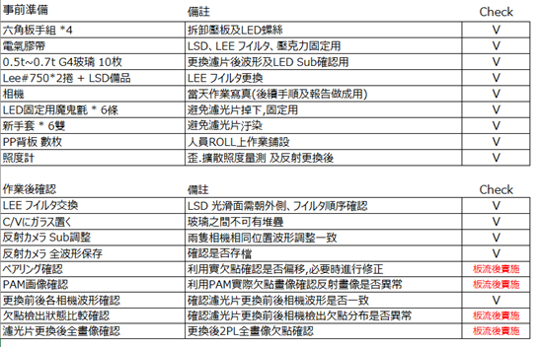
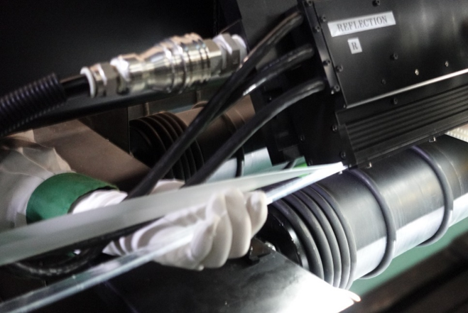
 |  |  |  |  | 5. EF TOM新構成系統切替 |  |  | → | 完了 | 勝立/東洋/嘉彬
 |  |  |  |  | 6. TAS檢查HOST PC型號一致化 |  |  | → | 完了 | 家興
 |  |  |  |  | 7.YF TOM Delta 拡大運用工程變更 |  |  | → | 完了 | 嘉彬
 |  |  |  |  | 8. YF/EF TOM反射濾光材的交換 |  |  | → | 完了 | 東洋

2. TAS水貼WI檢查機 0.15t性能評價樣品待流動。 |  | → | 繼續 | 家興

3. JF/KF G11生產性UP(精査誤判再教育) |  | → | 繼續 | 其芳
8月:教育後,目前JF/KF精查BOS正解率由50%-->80%
9月:定期正解率調查持續追蹤狀況.

4.步留提升及品質對應
4.1.TOM GATE新規#111 表GATE導入。 |  | → | 繼續 | 嘉彬
B品緩和對應,104(異物GATE)做分離 從來104= 104+111(新GATE)
 | 救回良率

4.2.各窯TOM新規GATE＃851＃852#853表GATE導入 |  | → | 繼續 | 嘉彬
精查員只有短暫時間目視判定欠點,而將BOS含異物欠點判定為"異物規格",
就有可能BOS流出風險,對應新GATE導入抽出管理 (發生窯 EF,YF)
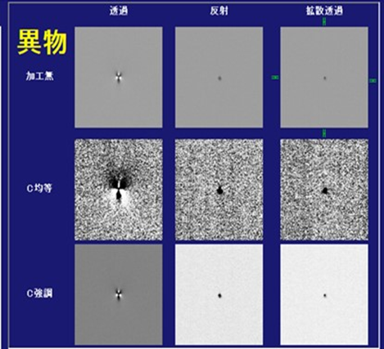
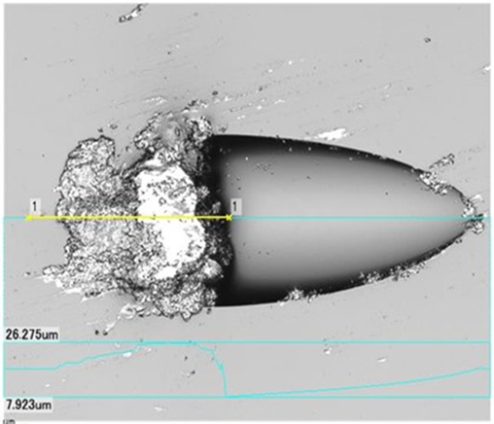

5.窯目視欠點自動判定開發(AI) |  |  |  |  | 橫展開/效率提升/CD實績：
最終目標是利用AI將TOM欠點進行16種的分類,目前已經完成16類AI學習,
測試後,有互相排斥現象,程式需要分拆,目前測試中.
AI MODE仍使用舊有YOLO V4,因單次只能學習一種畫像,較不符合TOM需求,
目前與雲科大老師合作,開發TOM專屬的AI MODE以加快AI訓練及執行時間.
11月輔導會繼續追蹤目前開發進度.

11月份預定作業項目 |  |  |  |  | 工程變更：
1. YF TOM Delta 採用判定 Gate# 條件追加(擴大) |  |  |  |  | 日付 | 区分 | 內 容 |  |  | 分類 | 狀態
2. TAS精査LENS倍率提升 (分解能UP) |  |  |  |  | 2023/3/27 | 一時 | JF/KF_TOM-Delta判定採用開始 |  |  |  | OPEN
3. YF薄板TOM反射光量異常對應 (Lee#750 Filter更換) |  |  |  |  | 2023/6/2 | 一時 | EF TOM0.2t薄板量產開始 |  |  |  | OPEN
4. KF針棒 (sirika/鐵磷系) 欠点分離 Gate#作成檢討 |  |  |  |  | 2023/6/2 | 一時 | EF TOM0.15t薄板量產開始 |  |  |  | OPEN
5. YF/EF窯TOM反射濾光片更換 |  |  |  |  | 2023-07-04 | 一時 | JF窯_T面泡識別表Gate(101,490)導入 |  |  |  | OPEN
6. JF/KF窯精查教育資料做成及精查員持續教育 |  |  |  |  | 2023-08-17 | 恆久 | YF 窯TOM Delta 拡大運用 |  |  |  | OPEN
 |  |  |  |  | 2023-09-07 | 恆久 | YF/EF窯 TOM反射照明濾光片變更 |  |  |  | OPEN

Comment：

3G
(3G) 2023年11月 素板生産推進課月報

進行中項目： |  |  |  | 預計完成日 | 已結案項目：
1、製一部包裝副資材/補助材料費削減 |  |  |  |  | 1. 瓦楞紙供應商新增 : 正隆
1) 副資材費用削減 |  |  |  |  | 2. 切刀(Wheel)走行距離提升 : 橫切走行距離150km→200km
 | 1. 各線在庫量最適調整，統一發注 |  |  |  | 3. ATP-E紙処方変更_酵素添加量1.5倍中間品評價
 | 2. G7. 5用長滯在庫副資材處置 |  |  |  | 4. TEX 10*50*280 二枚合併10*100*280 使用
 | 3. PL type : A60用長滯在庫副資材處置 |  |  |  | 5. A70、A71之PL型號積載G6素板使用
 | 4. 捆包副資材回收率提升 |  |  |  | 6. G5素板 A55 PL裝載，運送+切面採板評價完成
 |  |  |  |  | 7. DNV外稽及内部監査 部內相關資訊揭示、橫展開及對策確認
 | 副資材採購 - 交流會.xlsx |  |  | 持續進行 | 8. 製一部品質海報及品質月間活動&品質コンプライアンス宣言再審視
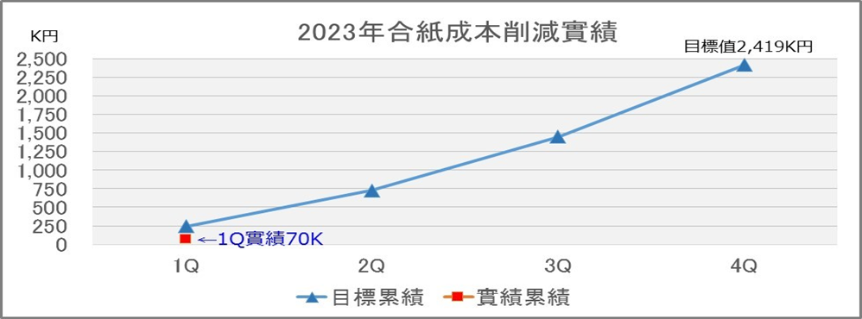
 |  |  |  |  | 9. AFK 合紙移管品評價相關，預定 CF進行
 |  |  |  |  | 10. CF窯平坦度RF值不良評價，SHP slimming樣本切出協力
2) 補助材料費削減 |  |  |  |  | 11. EDGE Barcode列印檔案備份
 | 1. APIO在庫品消化 |  |  |  | 12. 7/3~14 支援YF薄板水貼作業
 | 2. ADT內平板紙加工評估 |  |  |  | 13. Point Light照度管理修定推進
 | 3. 新紙種加入與提升使用率 |  |  |  |  | 變更案
 | 4. KGP-E紙預計3Q後能導入使用 |  |  |  |  | Point Light | 距離(mm) | 光源(Lx)
 | 5. YAP2持續評價並將結果回饋給紙商，改善ADT的素板合紙。 |  |  |  |  | 變更前 | 1000 | 1000
 |  |  |  |  |  | 變更後 | 1500 | 600
 |  |  |  |  | 14. 全素板製造據點的Point Light照度管理已經統一(1500mm)光源(600Lx)
 |  |  |  |  | 接續要推行將水銀燈→LED燈，變更前調查推進。
 |  |  |  |  | 15. 2023年度 包裝段人員能力認定實施,全員8/15完成濟
 |  |  |  |  | 16. 素一課、二課三交代COMPLIANCE教育 完成濟 (9~10月進行素三、四課)
2、人材育成 |  |  |  |  | 17. G61及K63 PL使用之工變完成，相關捆包仕樣書/基準書文書改版更新完成
1) 三交代人員技能提升 |  | ◆2023 COLD技能強化教育活動計畫◆.xlsx |  | 持續進行 | 18. 高砂向合紙移管至ADT,資材料號申請
 | 1. 品質測定作業原理原則教育 |  |  |  | 19. A50裝載G5 0.2T以下捆包仕樣書PP帶變更暫定版製作
 | 2. 各課各區段-作業標準書教育三交代(A、B階)-E-learning教育 |  |  |  | 20. 品質月間活動之品質海報及標語募集, 8/25提出濟
 | 3. B階技能強化教育活動（1回/月） |  |  |  | 21. 23年度上半期技能評價(A階) 完成濟
 |  |  |  |  | 22. 手動平板紙裁紙機效益的評估不符合成本，後續針對與海外設備差異點再次檢討。
 |  |  |  |  | 23. 高砂合紙移管品評價完成導入使用
3、製一部品質行動基準遵守 |  |  |  |  | 24. QMS品質意識向上活動資料宣導
1) 品質Complianceミス撲滅 |  |  | 2023年QMS活動計劃-20230712.xlsx |  | 25 *56D裝載G5玻璃之捆包仕樣書及基準書改版
 | 1. Compliance案例演練\教育-三交代(A、B階) |  |  |  | 26. 【品質活動】收率信賴性向上 (與素品保協力實施)
 | 2. 要因分析案例演練\教育-三交代股長(B階) |  |  |  | 27. 【QMS活動】素材四課BP業者(井原/英特科)品質Compliance教育 (與QMS事務局協力實施)
 | 3. 品質相關作業的作業標準書、記錄表需檢視及修改 |  |  |  | 28. YF 9/21~10/9 Wizuse切替期間 D/O監視作業支援
 | 4. 指定日期-現場各項檢測作業錄影畫面檢證提供 |  |  |  | 29. AFK 移管合紙1910，品質評價投入推進
 | 5. 生推課-至各課現場檢測作業錄影畫面抽檢確認 |  |  | 持續進行 | 30. 合紙存放空間不足商談
 |  |  |  |  | 31. YF-0.4t SHP slimming樣品切出追加3回作業
2) 管理ミスなし継続日数
 | 1. 各Line作業標準書教育(三交代)
 | 2. 品質相關作業Video Review
 | 3. 部內定期QMS會議招開

4、對象樣品取樣作業 (每個月至少一次，持續進行)。
 | 1.SHP slimming對象樣品取樣作業 |  |  | 持續進行

5、生產系統data整合，DX數位化推進 |  |  |  | 持續進行
 | 1. Tableau資料連結測試(課題製作)
 | 2. Uipath基礎開發課程參與

6、製一部及四課生產實績統計。 |  |  |  | 持續進行
 | 1. 因應SPO切替，生產實績VBA巨集修改及儲存位置變更
 | 2023-07 製一部生產實績速報(緩和品)_DataOnly.xlsx

11月份預定作業項目 |  |  |  |  | 橫展開/效率提升/CD實績：
1. KGP-E紙G6工程變更推進 |  |  |  |  | 1. 23年-10月 副資材(包裝材)費用 : 1069K C/D : -228 K，補助材(切刀)費用 : 775K C/D : -106 K
2. ADCA向G11捆包poly sheet薄化 C/D推進
3. L82裝載0.2T以下素板捆包 改善推進
4. YAP2紙 5月抄造評價-T刮傷有 後續對應處置
5. 生產情報Tableau Server可視化計畫 推進
6. YAP2紙 素板長滯(6→12個月) 評價結果整理、工變提出
7. 捆包poly sheet尺寸最適化(costdown導向) |  |  |  |  | 工程變更：
8. EF薄板切折安定調整/水貼測定支援10/23-11/7 |  |  |  |  | 日付 | 区分 | 內 容 |  | 分類 | 狀態
9. G4~G6用三合板除蟲劑噴灑作業實施推進 |  |  |  |  | 2022/7/19 | 一時 | KGP-E紙(原春日紙)導入使用(ADT) |  |  | OPEN
10. 社內下期QMS內稽推進 |  |  |  |  | 2023-09-13 | 一時 | KGP-E紙(原春日紙)導入使用(ADCS) |  |  | OPEN
11. G11用3006mm YAP2-電着力改善品の評価 |  |  |  |  | 2022-11-29 | 一時 | G5素板G5.5 PL(＊56D)YF窯ON採板 |  |  | close
12. 本設計開依賴MPM紙(旧KHP社)做研磨側評價
Comment：
合紙/副資材的統合分配，讓安全在庫量最適化，達到C/D目標，推進課在各窯溝通上扮演重要角色，相關業務持續推進。

EF4 2th薄板支援依賴(0.3t~0.15t)
G4 木板(蟲害)
10月のYF winzs サンプル切出(3回)

他課応援
他課特殊作業支援人次
4月 | 34
5月 | 0
6月 | 24
7月 | 38
8月 | 32
9月 | 86
10月 | 89
支援人數
4月 | 34
5月 | 0
6月 | 24
7月 | 38
8月 | 32
9月 | 86
10月 | 89 | YF D/O、EF薄板現場+水貼、CF三交代2組缺員支援

YCE支援
 | ￭出勤及編制
 |  |  |  | 2023-10-23 | 2023-10-24 | 2023-10-25 | 2023-10-26 | 2023-10-27 | 2023-10-28 | 2023-10-29 | 2023-10-30 | 2023-10-31 | 2023-11-01 | 2023-11-02 | 2023-11-03 | 2023-11-04 | 2023-11-05 | 2023-11-06 | 2023-11-07 | 2023-11-08 | 2023-11-09 | 2023-11-10 | 2023-11-11 | 2023-11-12
 |  |  |  | 週一 | 週二 | 週三 | 週四 | 週五 | 週六 | 週日 | 週一 | 週二 | 週三 | 週四 | 週五 | 週六 | 週日 | 週一 | 週二 | 週三 | 週四 | 週五 | 週六 | 週日
 |  | 板厚予定 |  | 工事日 | ▼0.4t->0.2t JC | 0.2t | 0.2t | 0.2t | 0.2t | 0.2t | 0.2t | ▼0.2t->0.15t JC | 0.15t | 0.15t | 0.15t | 0.15t | 0.15t | 0.15t | ▼0.15t->0.3t JC | 0.3t | 0.3t | ▼0.3t->0.5t JC | 0.5t | 0.5t
 |  | 1組 |  | 中 |  | 早 | 早 | 早 | 早 | 早 |  |  | 夜 | 夜 | 夜 | 夜 | 夜 |  |  | 中 | 中 | 中 | 中 | 中
 |  | 2組 |  |  | 中 | 中 | 中 | 中 | 中 |  | 早 | 早 | 早 | 早 | 早 |  |  | 夜 | 夜 | 夜 | 夜 | 夜
 |  | 3組 |  | 夜 | 夜 | 夜 | 夜 |  |  | 中 | 中 | 中 | 中 | 中 |  | 早 | 早 | 早 | 早 | 早 |  |  | 夜 | 夜
 |  | 4組 |  | 早 | 早 |  |  | 夜 | 夜 | 夜 | 夜 | 夜 |  |  | 中 | 中 | 中 | 中 | 中 |  | 早 | 早 | 早 | 早

 |  | 李炳興 | 08:00~20:00 | 常日 | 早班晚歸(4H) | 早班 | 早班晚歸(4H) | 早班 | 休 | 早班休出(8H) | 早班 | 早班晚歸(4H) | 早班 | 早班晚歸(4H) | 早班 | 休 | 早班休出(8H) | 早班 | 早班晚歸(4H) | 早班 | 早班 | 早班 | 休 | 休
 |  | 王俊淵 | 08:00~20:00 | 常日 | 早班晚歸(4H) | 早班 | 早班晚歸(4H) | 早班 | 早班休出(8H) | 休 | 早班 | 早班晚歸(4H) | 早班 | 早班晚歸(4H) | 早班 | 早班休出(8H) | 休 | 早班 | 早班晚歸(4H) | 早班 | 早班 | 早班 | 休 | 休
 |  | 鄭智謙 | 12:00~00:00 | 中班 | 中班 | 中班早出(4H) | 中班 | 中班早出(4H) | 休 | 中班休出(8H) | 中班早出(4H) | 中班 | 中班早出(4H) | 中班 | 中班早出(4H) | 休 | 中班休出(8H) | 中班早出(4H) | 中班 | 中班 | 中班 | 中班 | 休 | 休
 |  | 張富羿 | 12:00~00:00 | 中班 | 中班 | 中班早出(4H) | 中班 | 中班早出(4H) | 中班休出(8H) | 休 | 中班早出(4H) | 中班 | 中班早出(4H) | 中班 | 中班早出(4H) | 中班休出(8H) | 休 | 中班早出(4H) | 中班 | 中班 | 中班 | 中班 | 休 | 休
 |  | 周寧威 | 00:00~08:00 | 休 | 休 | 夜班 | 夜班 | 夜班 | 休 | 夜班 | 夜班 | 夜班 | 夜班 | 夜班 | 夜班 | 休 | 夜班 | 夜班 | 夜班 | 夜班 | 夜班 | 夜班 | 休 | 休
 |  | 吳得禄 | 00:00~08:00 | 休 | 休 | 夜班 | 夜班 | 夜班 | 夜班 | 休 | 夜班 | 夜班 | 夜班 | 夜班 | 夜班 | 夜班 | 休 | 夜班 | 夜班 | 夜班 | 夜班 | 夜班 | 休 | 休

 | ￭水貼測定 |  |  |  | ▼0.4t->0.2t JC | 0.2t | 0.2t | 0.2t | 0.2t | 0.2t | 0.2t | ▼0.2t->0.15t JC | 0.15t | 0.15t | 0.15t | 0.15t | 0.15t | 0.15t | ▼0.15t->0.3t JC | 0.3t | 0.3t | ▼0.3t->0.5t JC | 0.5t | 0.5t
 |  |  |  | 2023-10-23 | 2023-10-24 | 2023-10-25 | 2023-10-26 | 2023-10-27 | 2023-10-28 | 2023-10-29 | 2023-10-30 | 2023-10-31 | 2023-11-01 | 2023-11-02 | 2023-11-03 | 2023-11-04 | 2023-11-05 | 2023-11-06 | 2023-11-07 | 2023-11-08 | 2023-11-09 | 2023-11-10 | 2023-11-11 | 2023-11-12
 |  | 調動組別 |  | 週一 | 週二 | 週三 | 週四 | 週五 | 週六 | 週日 | 週一 | 週二 | 週三 | 週四 | 週五 | 週六 | 週日 | 週一 | 週二 | 週三 | 週四 | 週五 | 週六 | 週日
水貼測定員 | 吳學典 | 1組 |  | 休 | 中 | 休 | 早 | 早 | 早 | 早 | 早 | 休 | 休 | 夜 | 夜 | 夜 | 夜 | 夜 | 休 | 休 | 中 | 休 | 常日 | 常日
送水貼樣本 | 李家興 |  |  | 休 | 中 | 休 | 早 | 早 | 早 | 早 | 早 | 休 | 休 | 夜 | 夜 | 夜 | 夜 | 夜 | 休 | 休 | 中 | 休 | 常日 | 常日
水貼測定員 | 張益誠 | 2組 |  | 休 | 休 | 中 | 中 | 中 | 中 | 中 | 休 | 早 | 早 | 早 | 早 | 早 | 休 | 休 | 夜 | 夜 | 夜 | 夜 | 休 | 常日
送水貼樣本 | 何坤擇 |  |  | 休 | 休 | 中 | 中 | 中 | 中 | 中 | 休 | 早 | 早 | 早 | 早 | 早 | 休 | 休 | 夜 | 夜 | 夜 | 夜 | 休 | 常日
水貼測定員 | 蔡宜君 | 3組 |  | 休 | 休 | 夜 | 夜 | 夜 | 休 | 休 | 中 | 中 | 中 | 中 | 中 | 休 | 早 | 早 | 早 | 早 | 早 | 休 | 休 | 常日
送水貼樣本 | 黃乙原 |  |  | 休 | 休 | 夜 | 夜 | 夜 | 休 | 休 | 中 | 中 | 中 | 中 | 中 | 休 | 早 | 早 | 早 | 早 | 早 | 休 | 休 | 常日
水貼測定員 | 廖展佑 | 4組 |  | 休 | 休 | 早 | 休 | 休 | 夜 | 夜 | 夜 | 夜 | 夜 | 休 | 休 | 中 | 中 | 中 | 中 | 中 | 休 | 早 | 常日 | 常日

 |  |  | EF現場及水貼支援 | 1 | 3 | 8 | 9 | 9 | 7 | 6 | 8 | 8
 |  |  | CF 2組支援(禮安) 10/14~ | 0 | 0 | 1 | 1 | 1 | 1 | 1 | 0 | 1 | 7
 |  |  | YF D/O支援 10/1~10/6 | 17
 |  |  | 合計 | 89
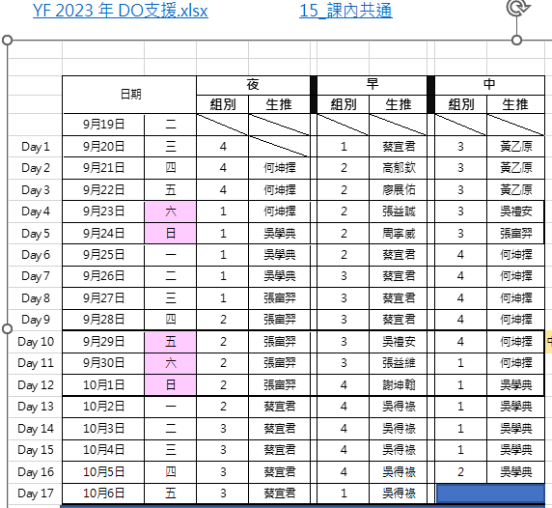

YF 2023 年 DO支援.xlsx

